SISTEMA_CLIMATIZACIONAA
 | REPORTE FOTOGRÁFICO - Sistema de Climatización A/A
Nombre de la Estacion: | CUPICHE
Nombre de Localidad: | SANTA EULALIA
Fecha: | 08/05/2026 - 08/05/2026
Direccion: | LOTE DE TERRENO AGRICOLA DENOMINADO UNIDAD CATASTRAL N 00914 (UBICADO EN EL LUGAR DENOMINADO HUACHINGA)
ID site: | LI5100
CRQ: | CRQ000000064053
Sticker Año mantenimiento |  |  | Letrero de Localidad beneficiaria o GPS
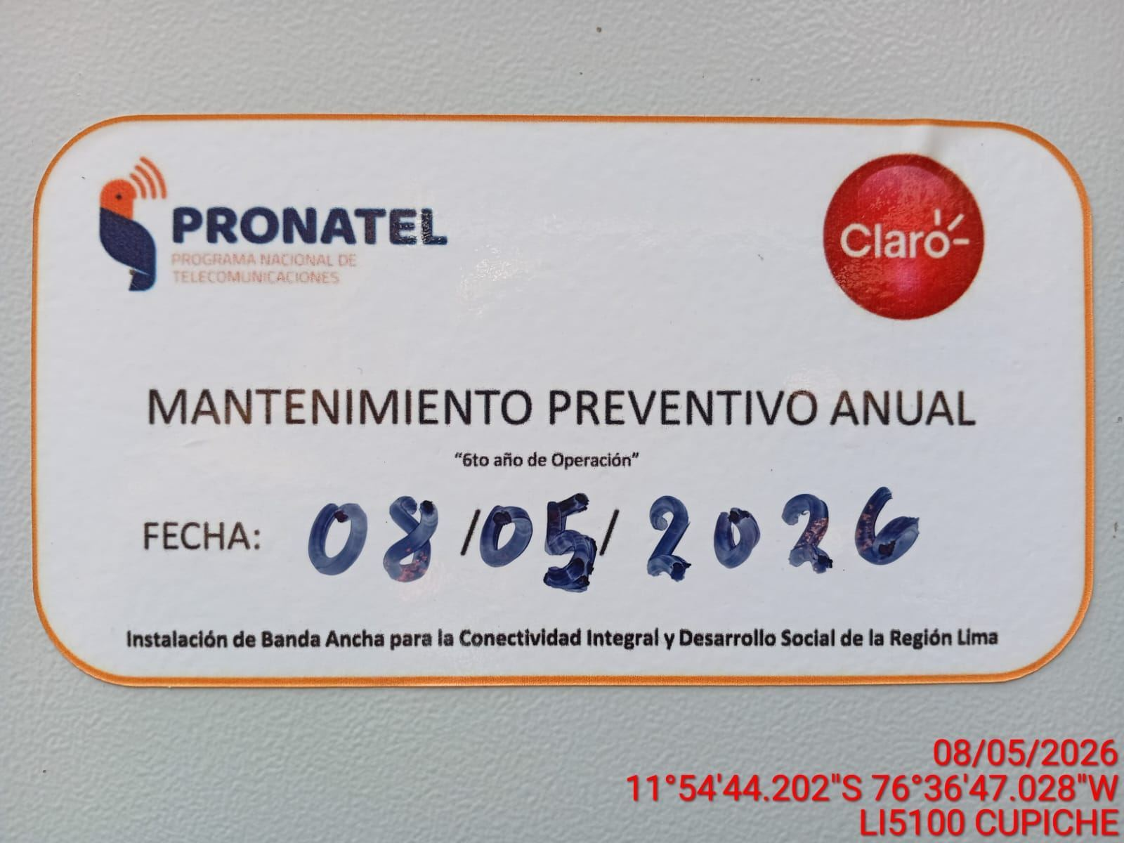 |  |  | 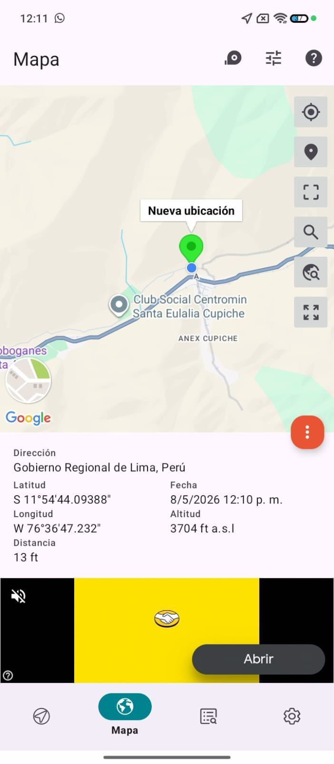

VERIFICACION DE PARAMETROS DE OPERACION: TEMPERATURA [°C]
ANTES |  | DURANTE |  | DESPUES
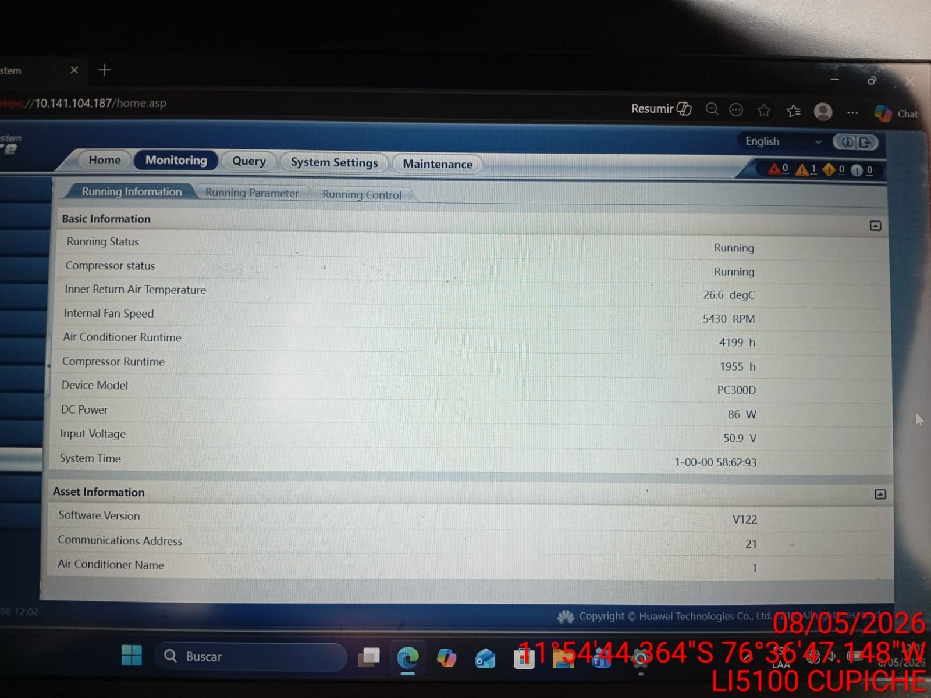 |  | 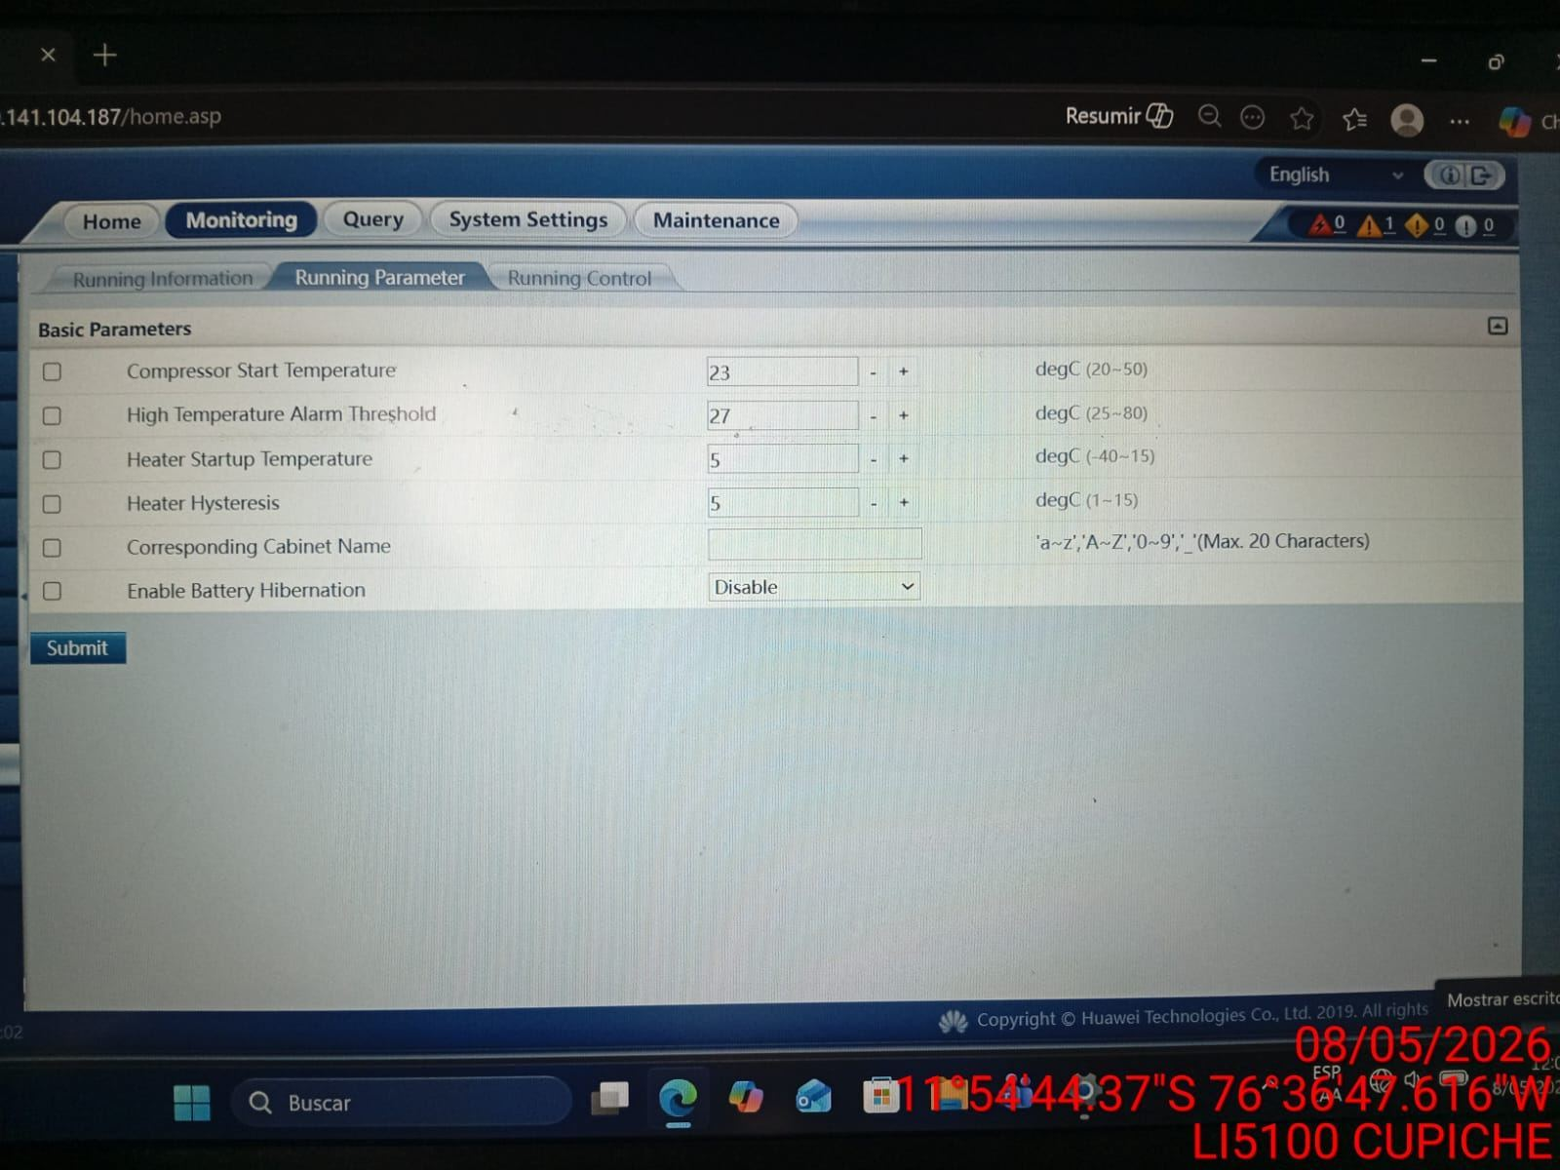 |  | 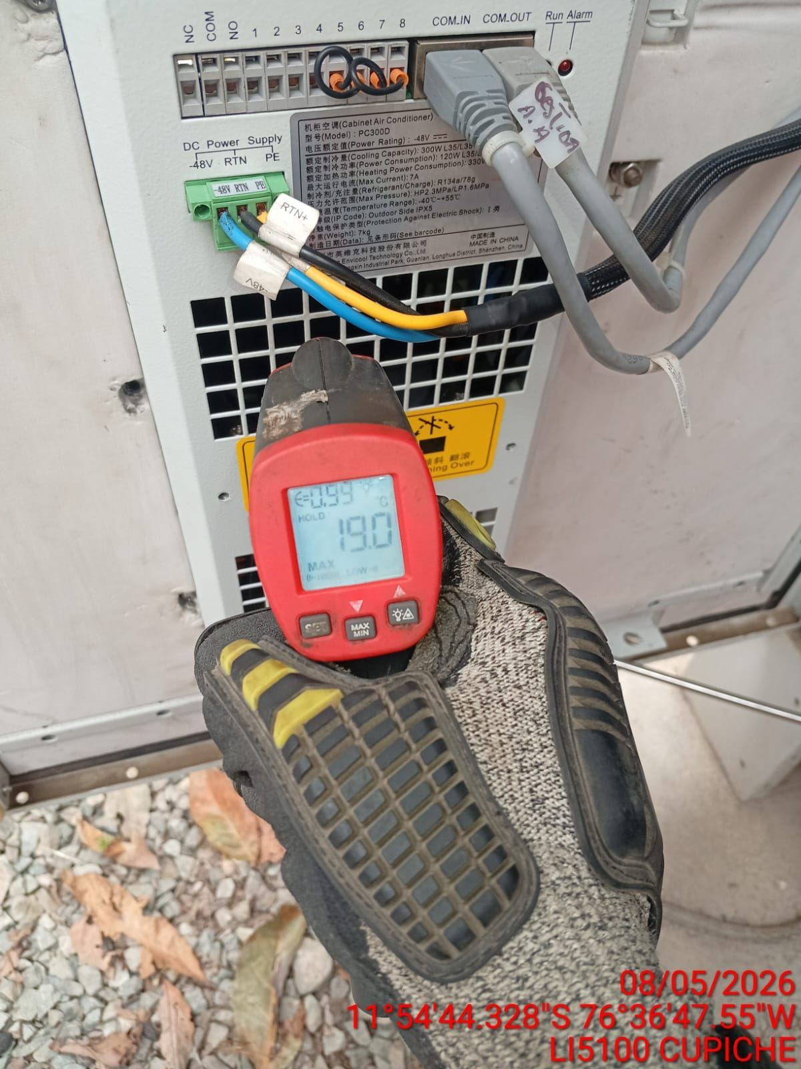

LIMPIEZA DE MOTOR DEL CONDENSADOR
ANTES |  | DURANTE |  | DESPUES
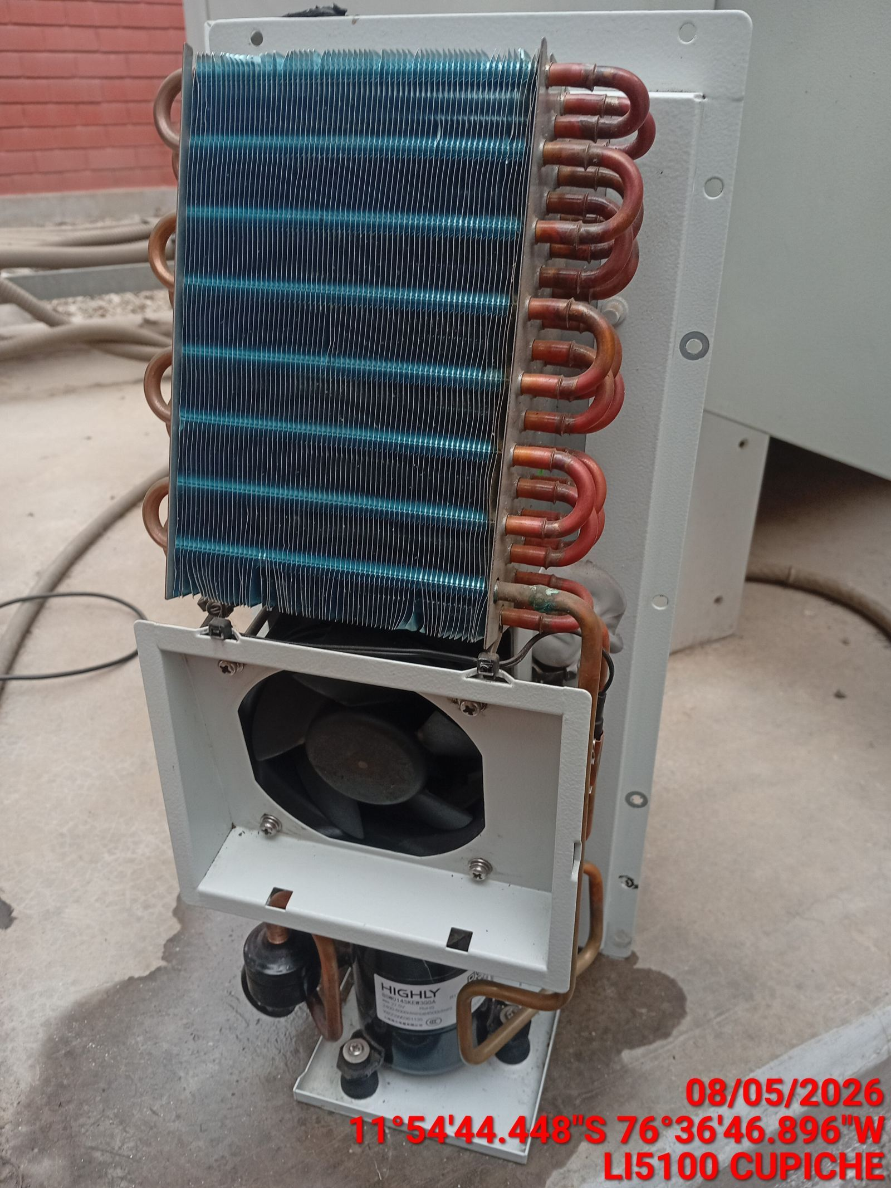 |  | 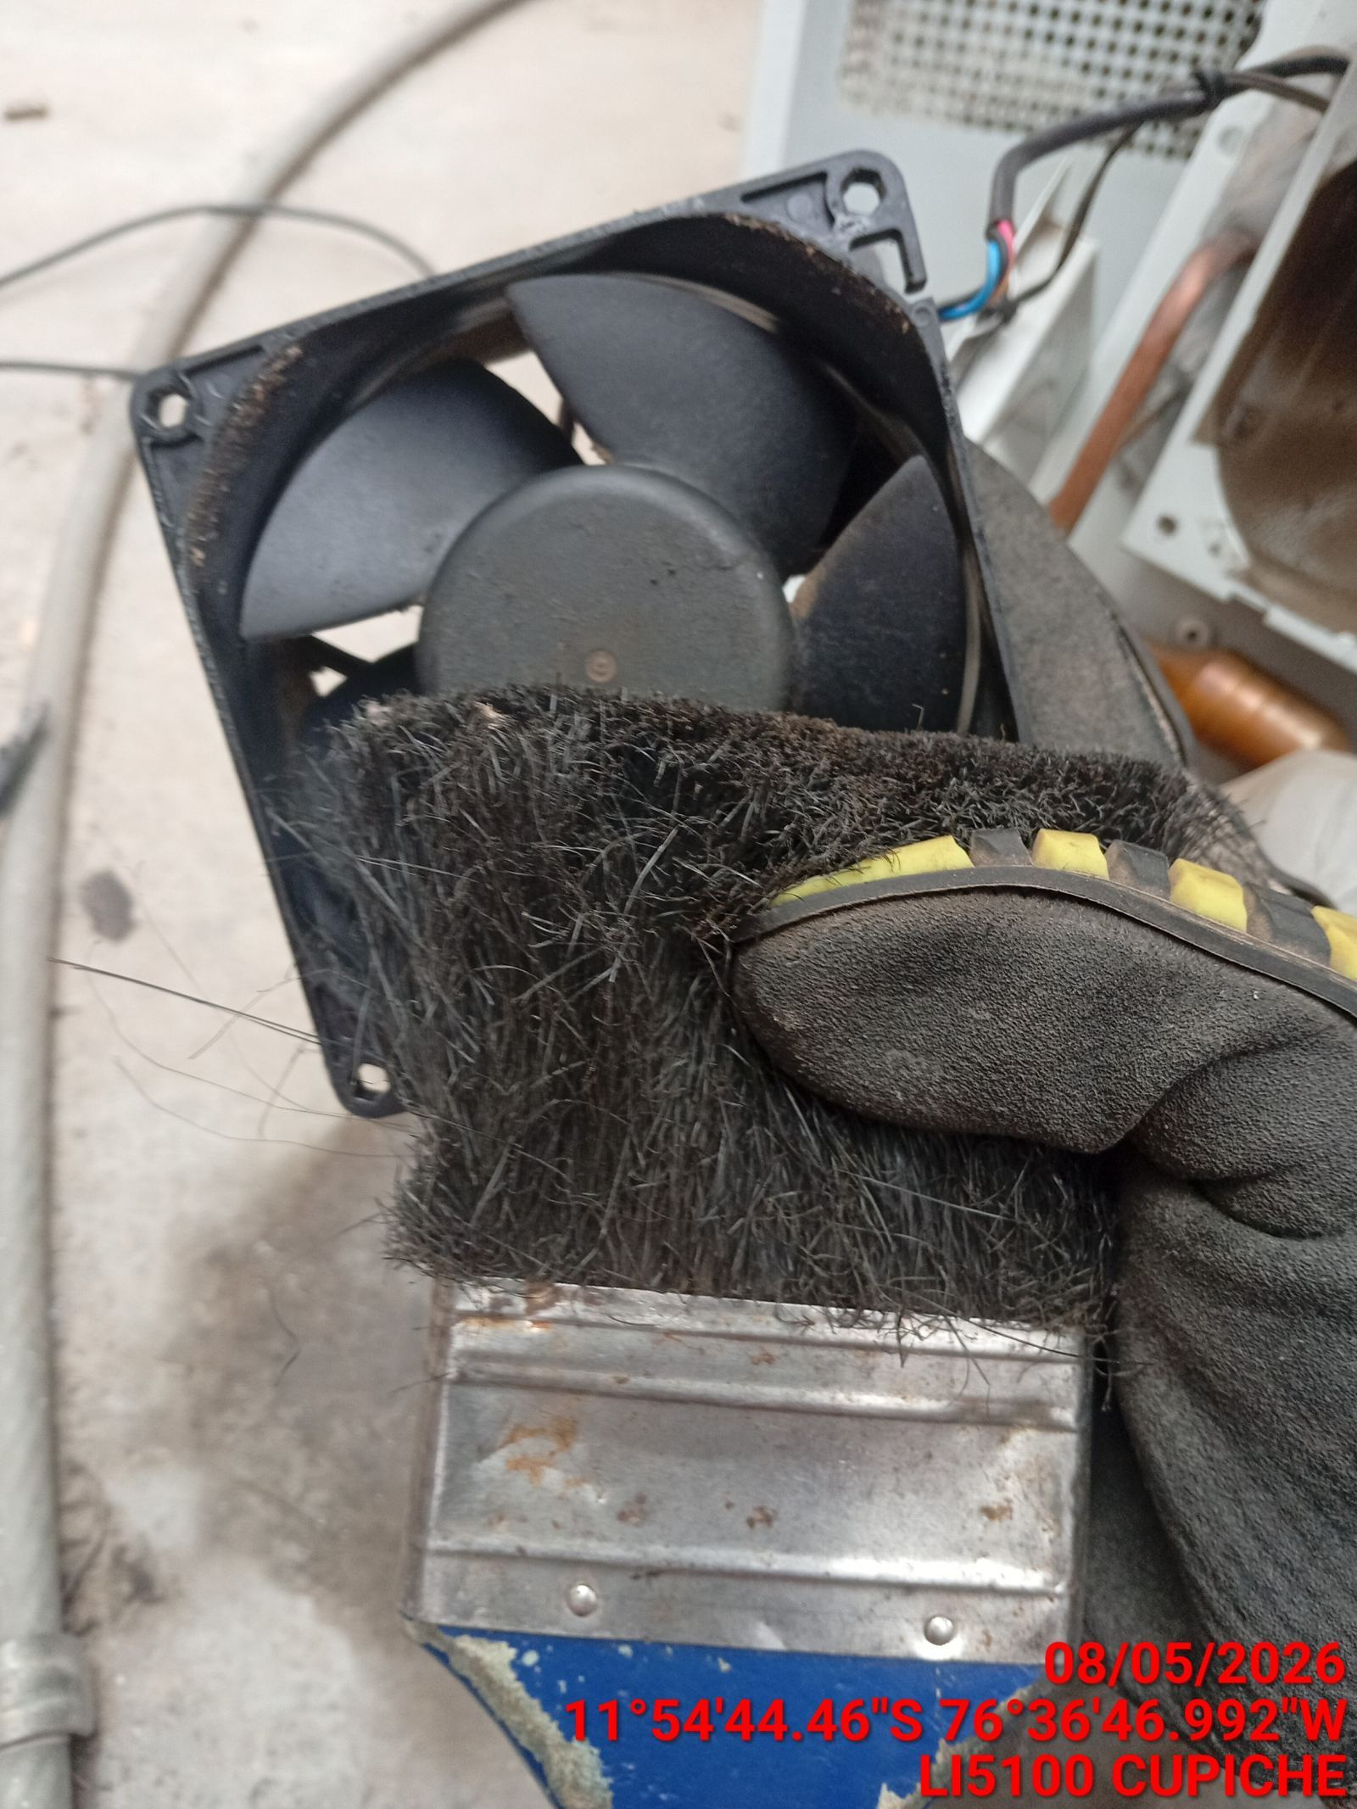 |  | 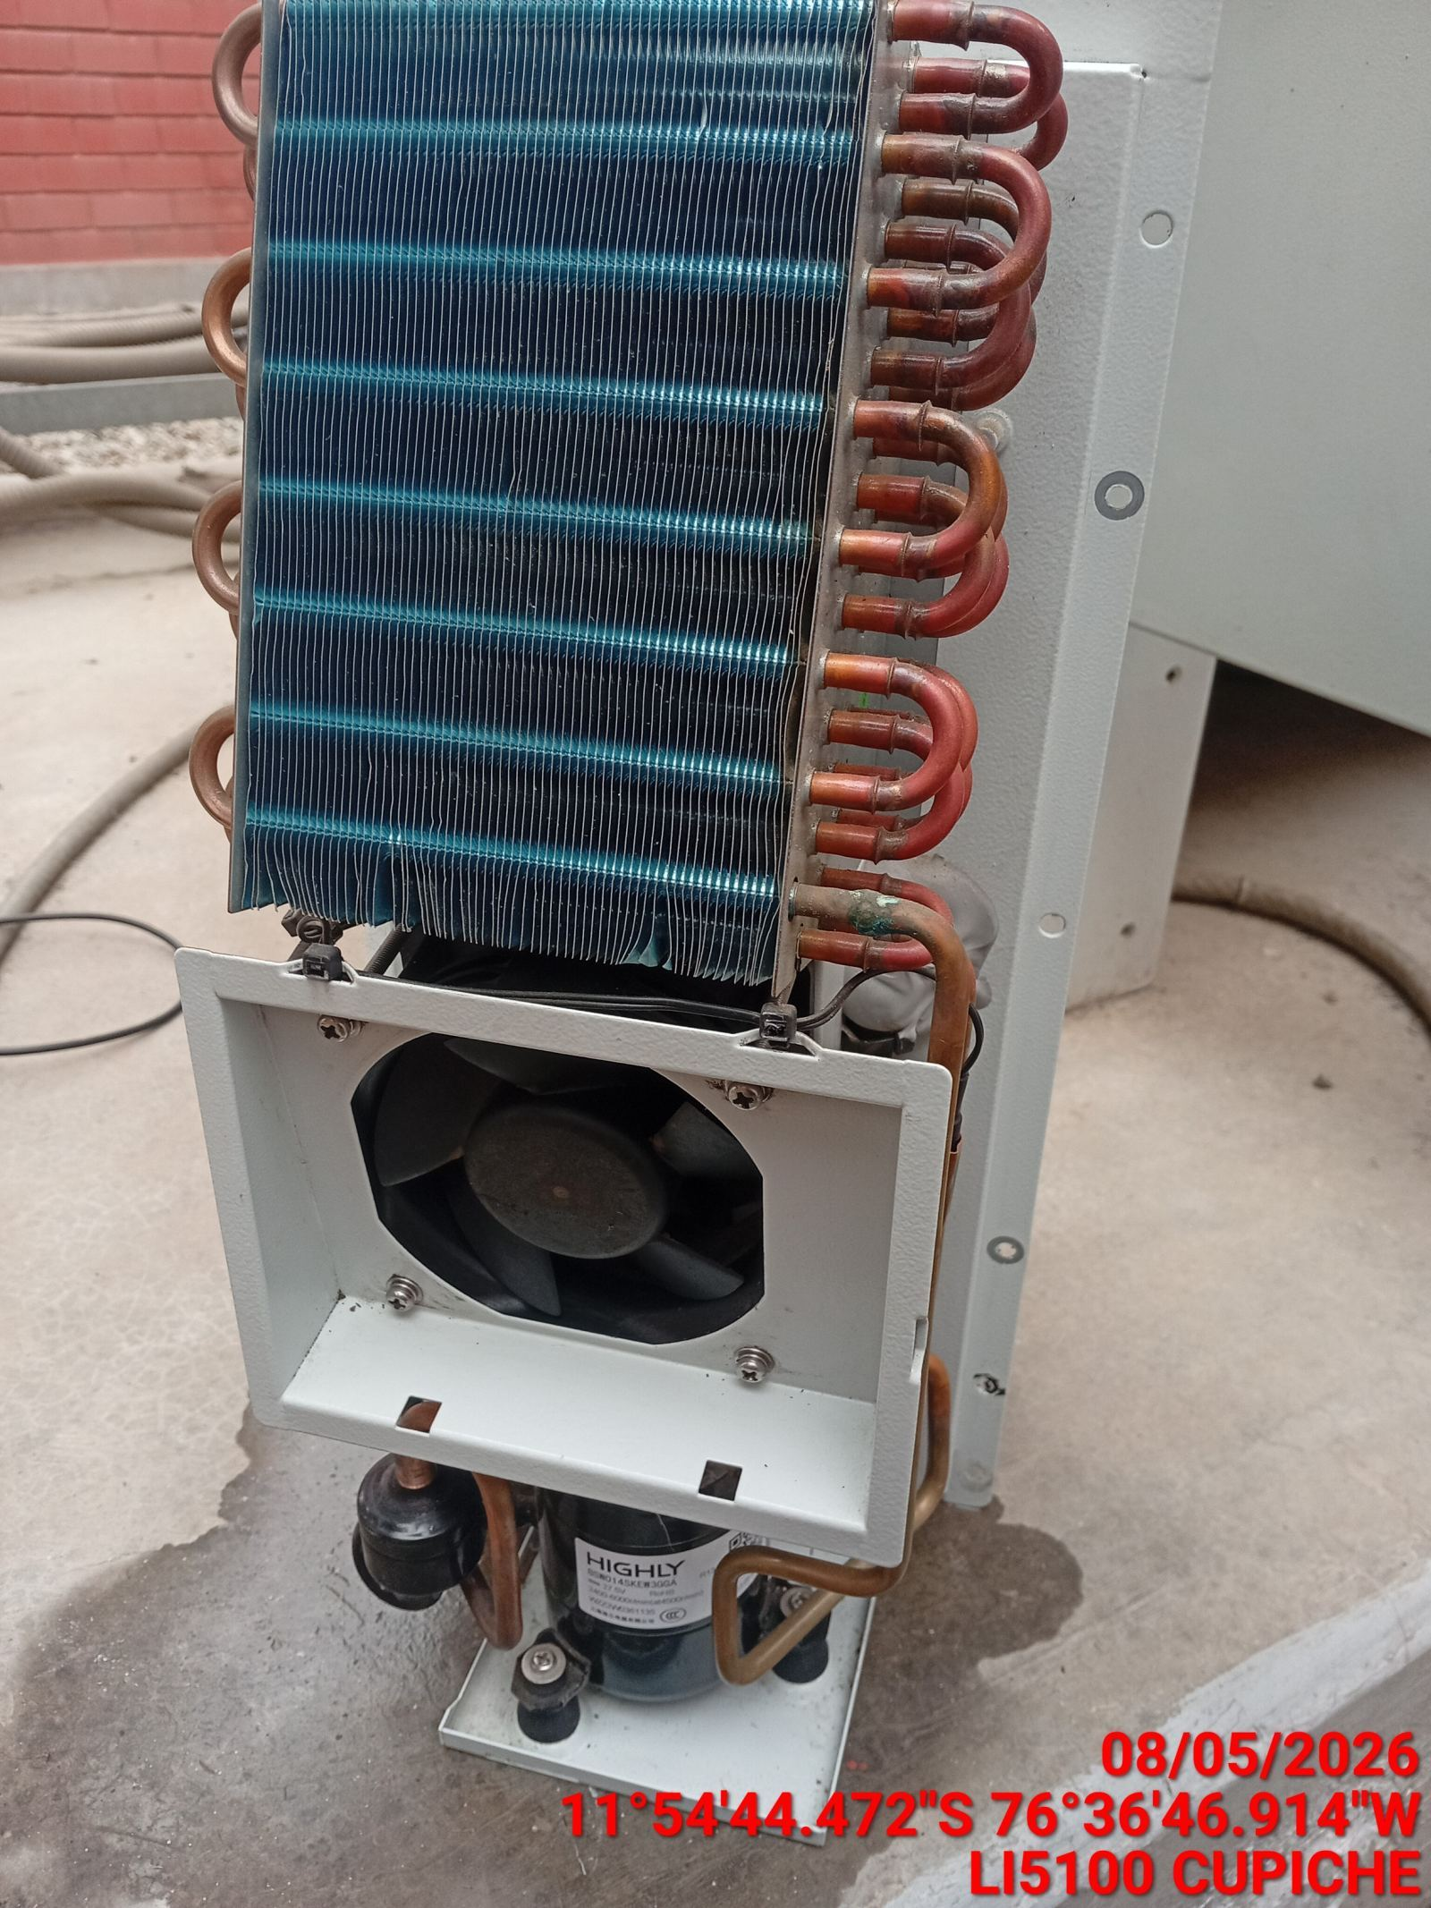

LIMPIEZA DE SERPENTIN DEL CONDENSADOR
ANTES |  | DURANTE |  | DESPUES
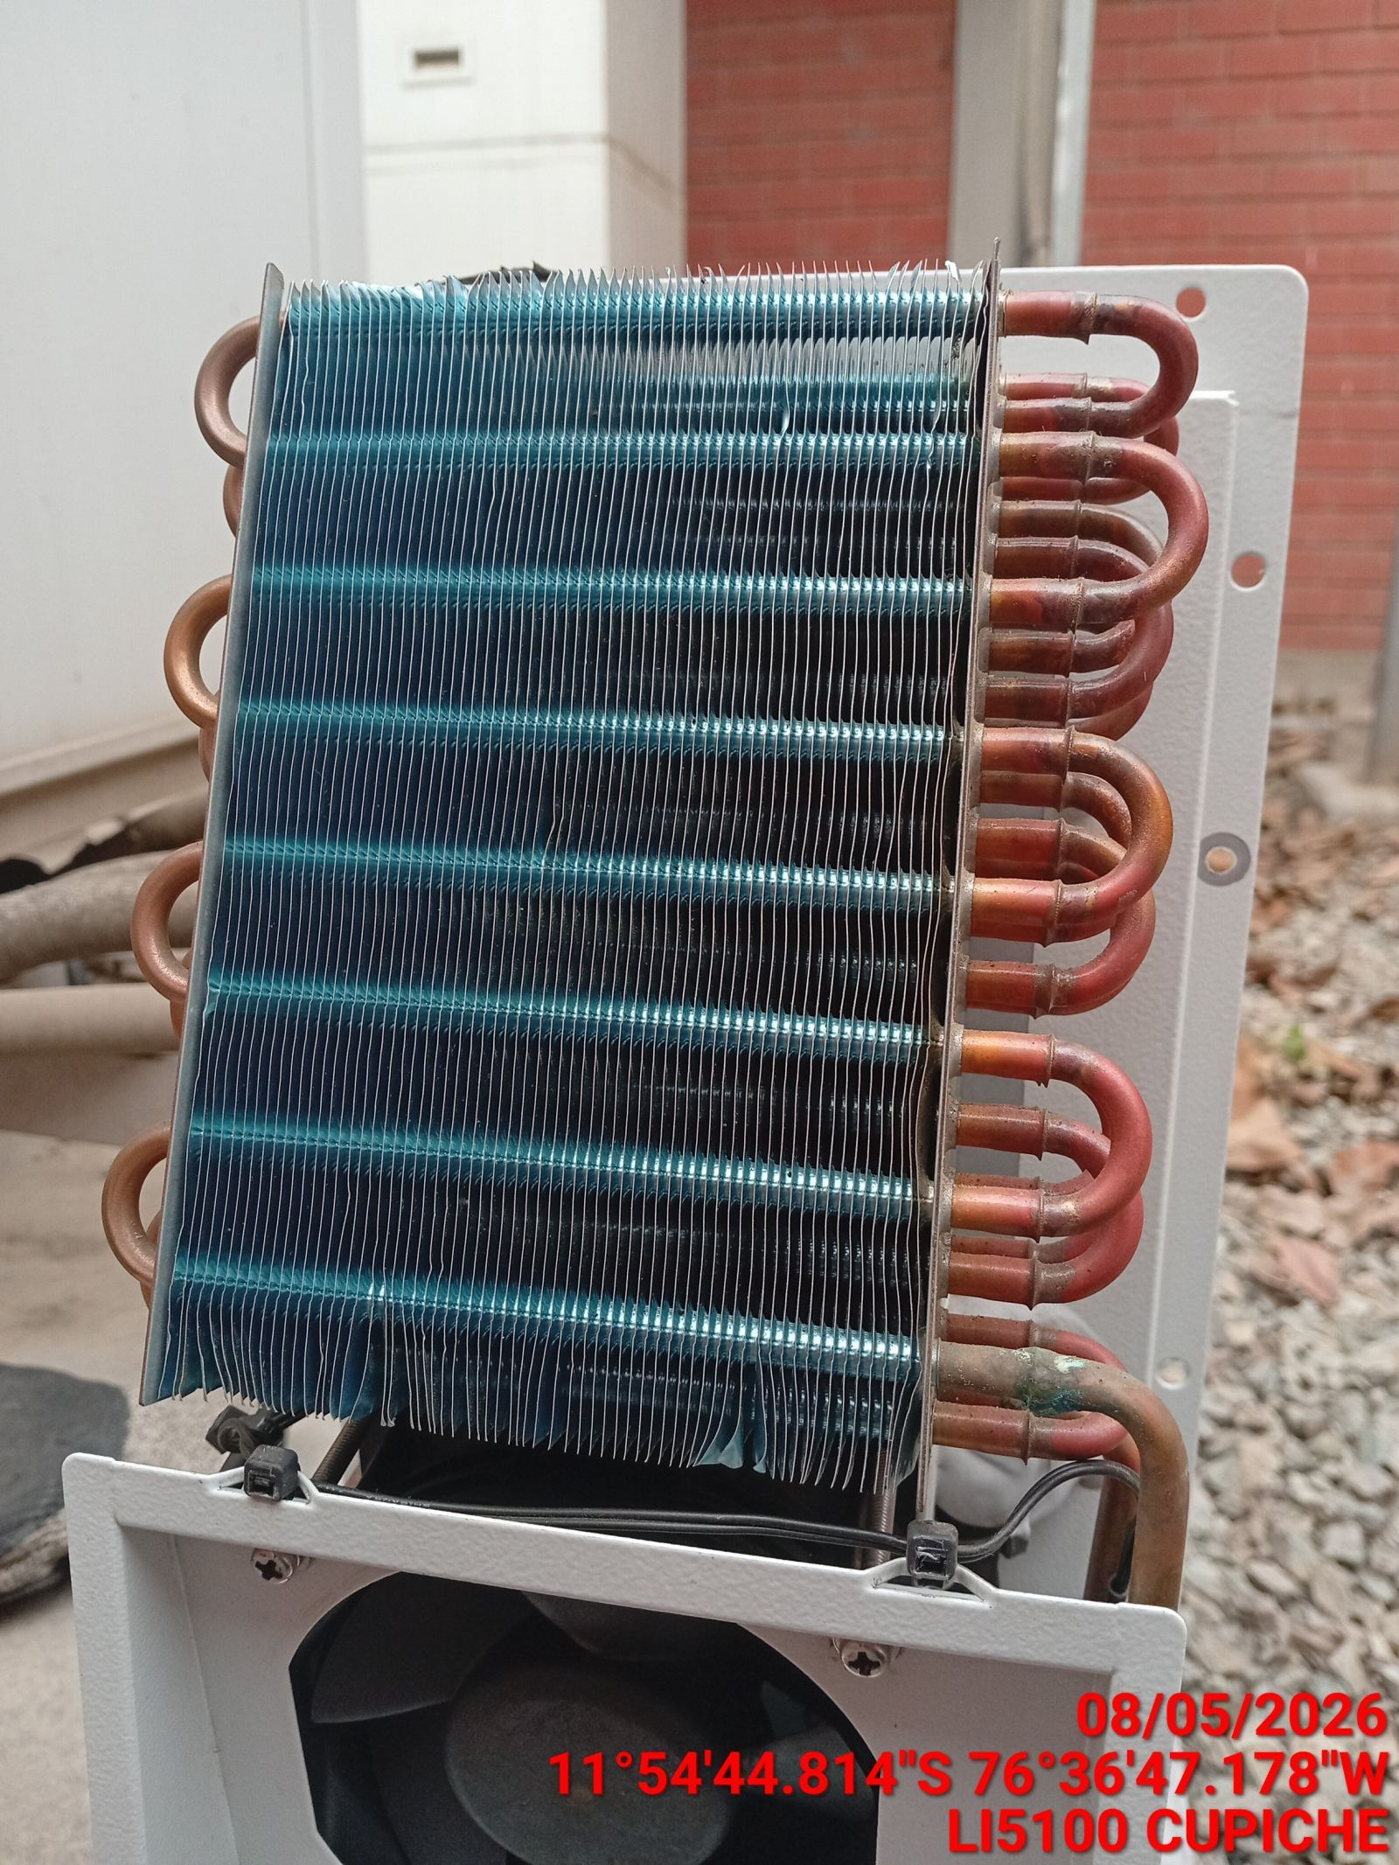 |  | 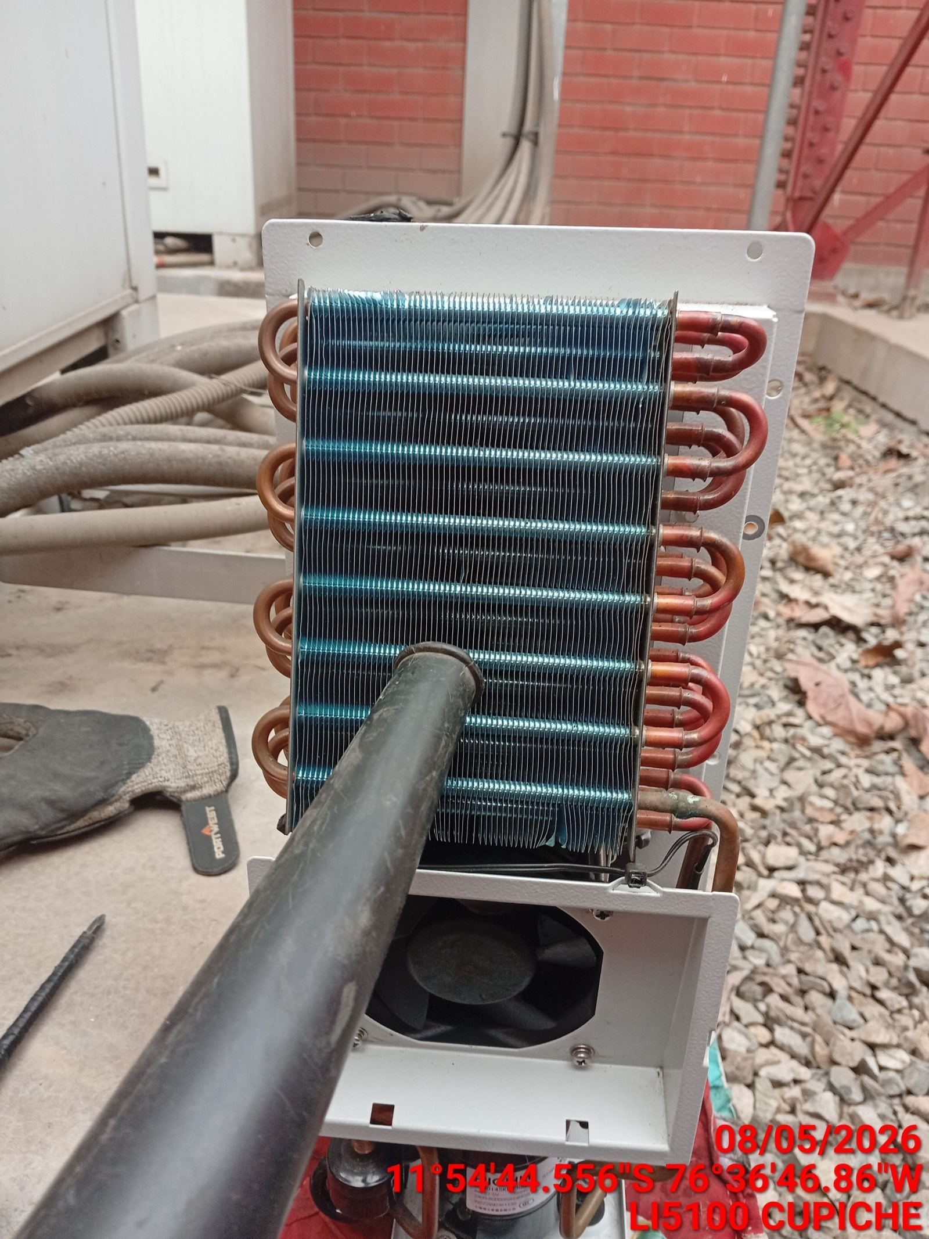 |  | 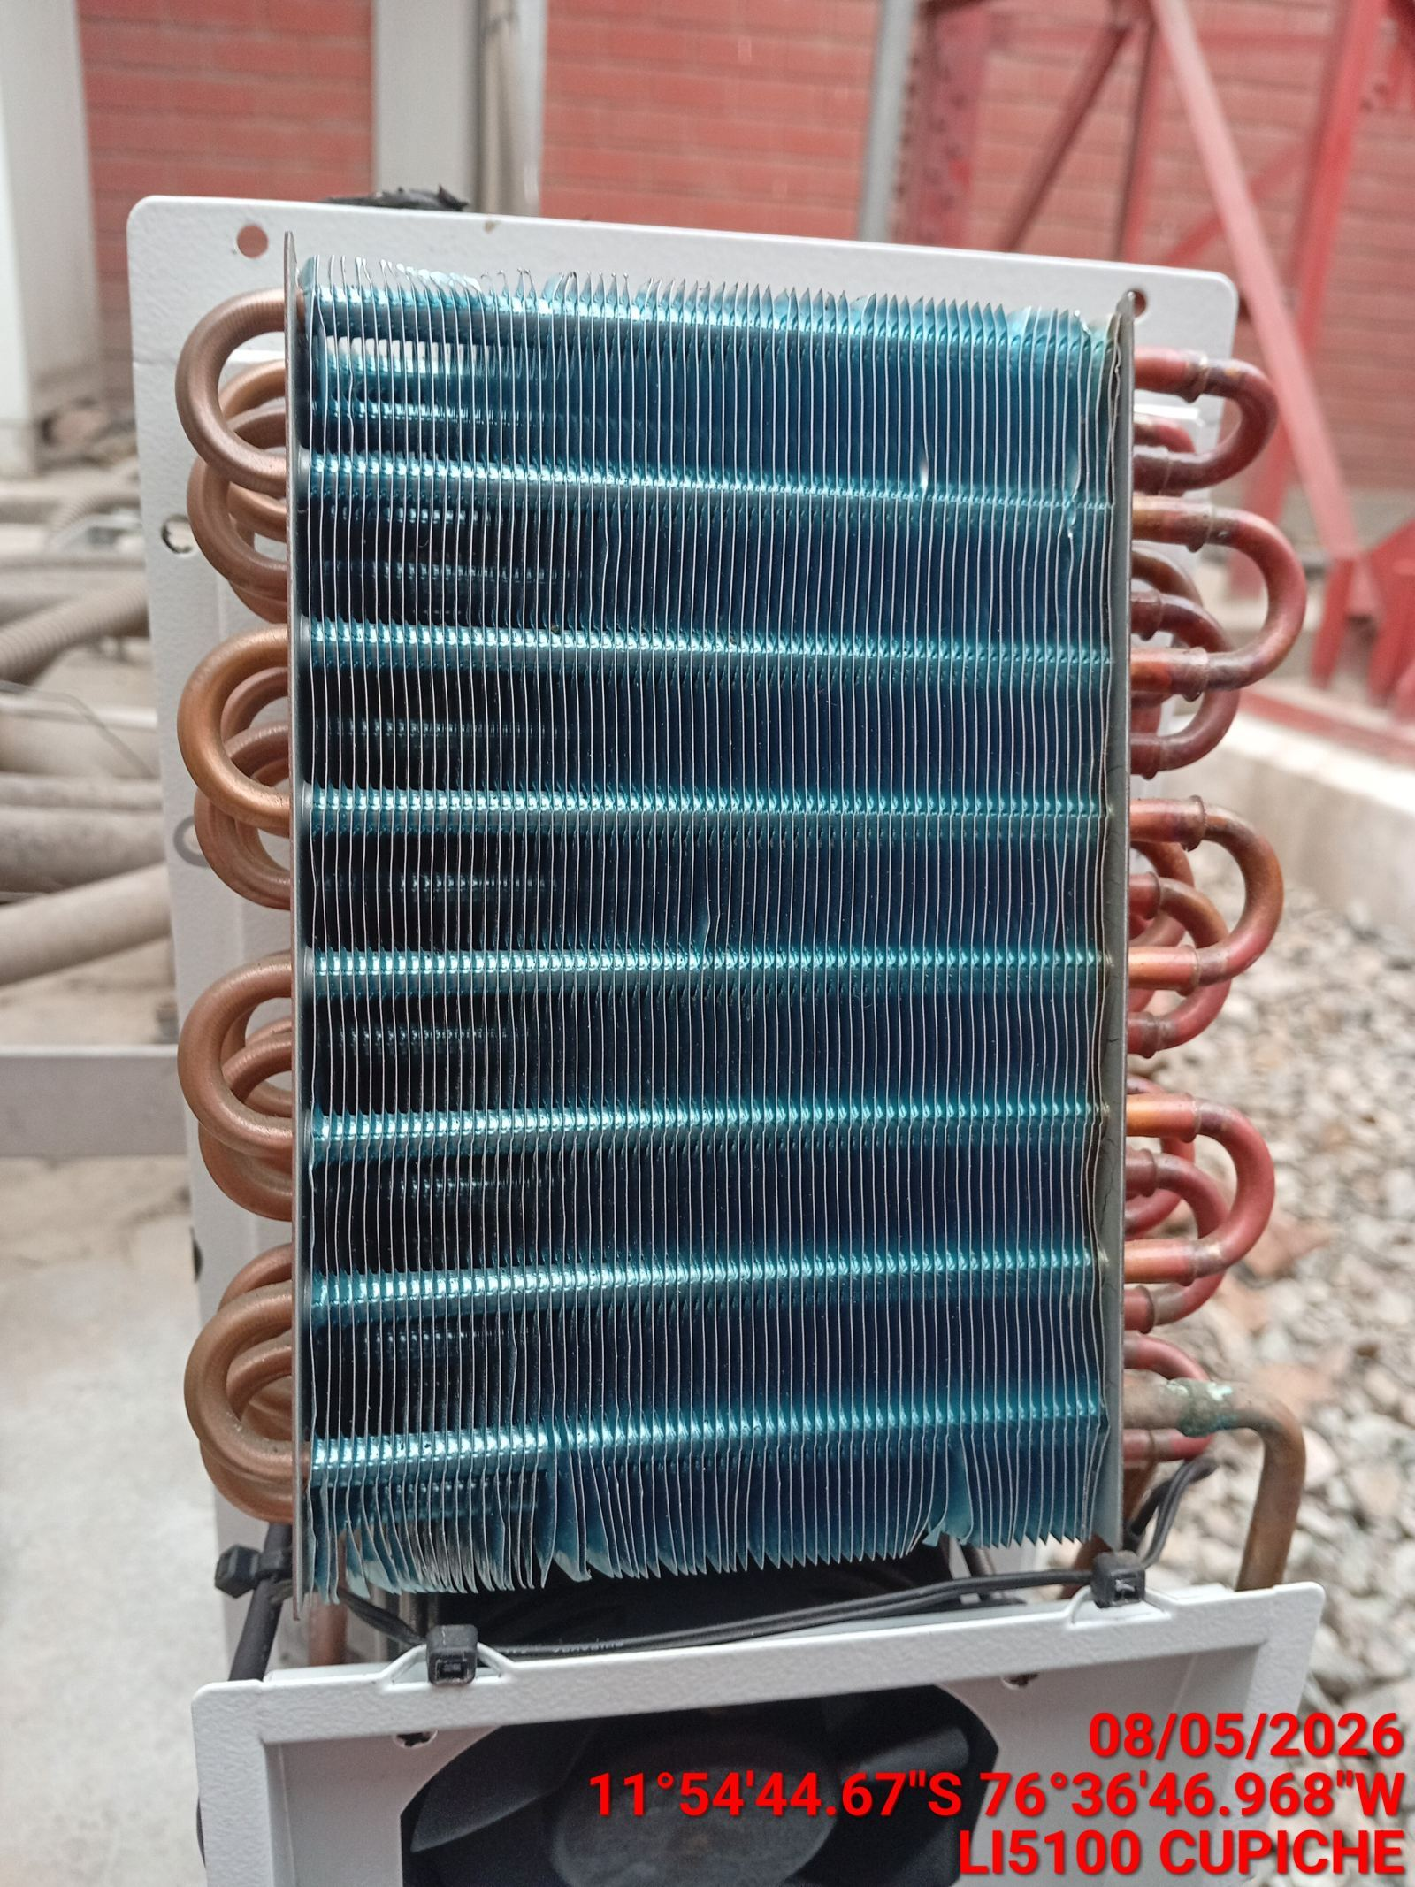

REVISION DE TARJETAS DE CONTROL
ANTES |  | DURANTE |  | DESPUES
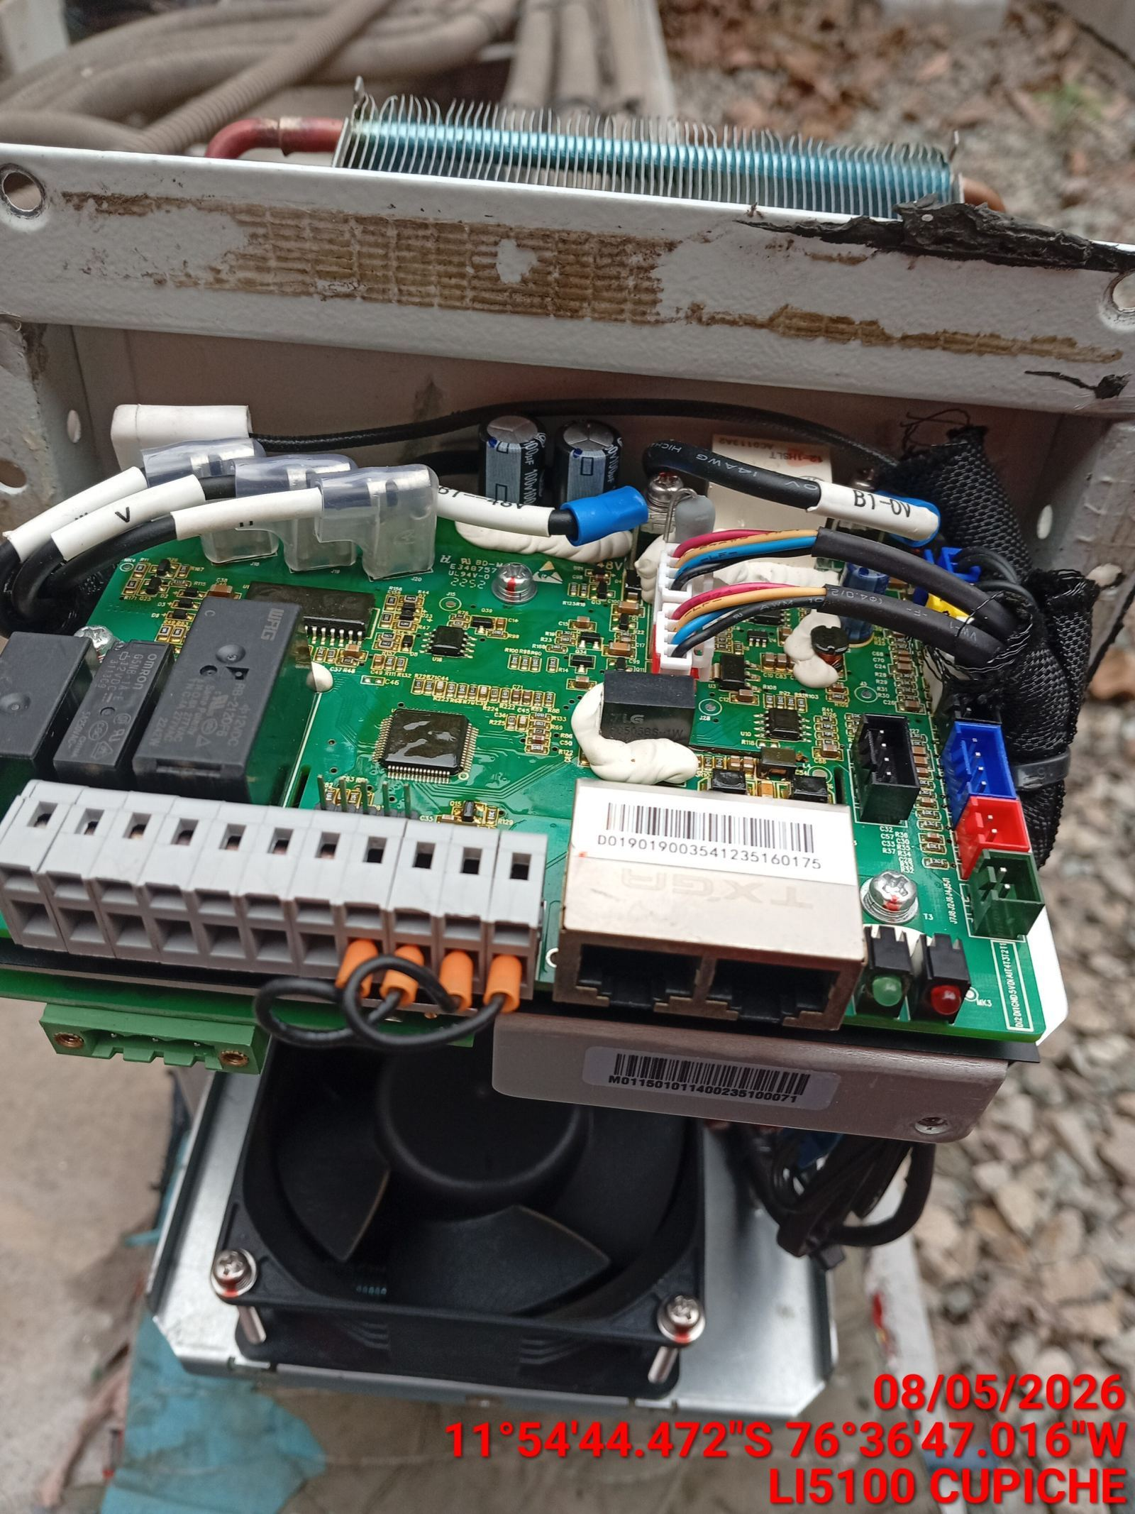 |  | 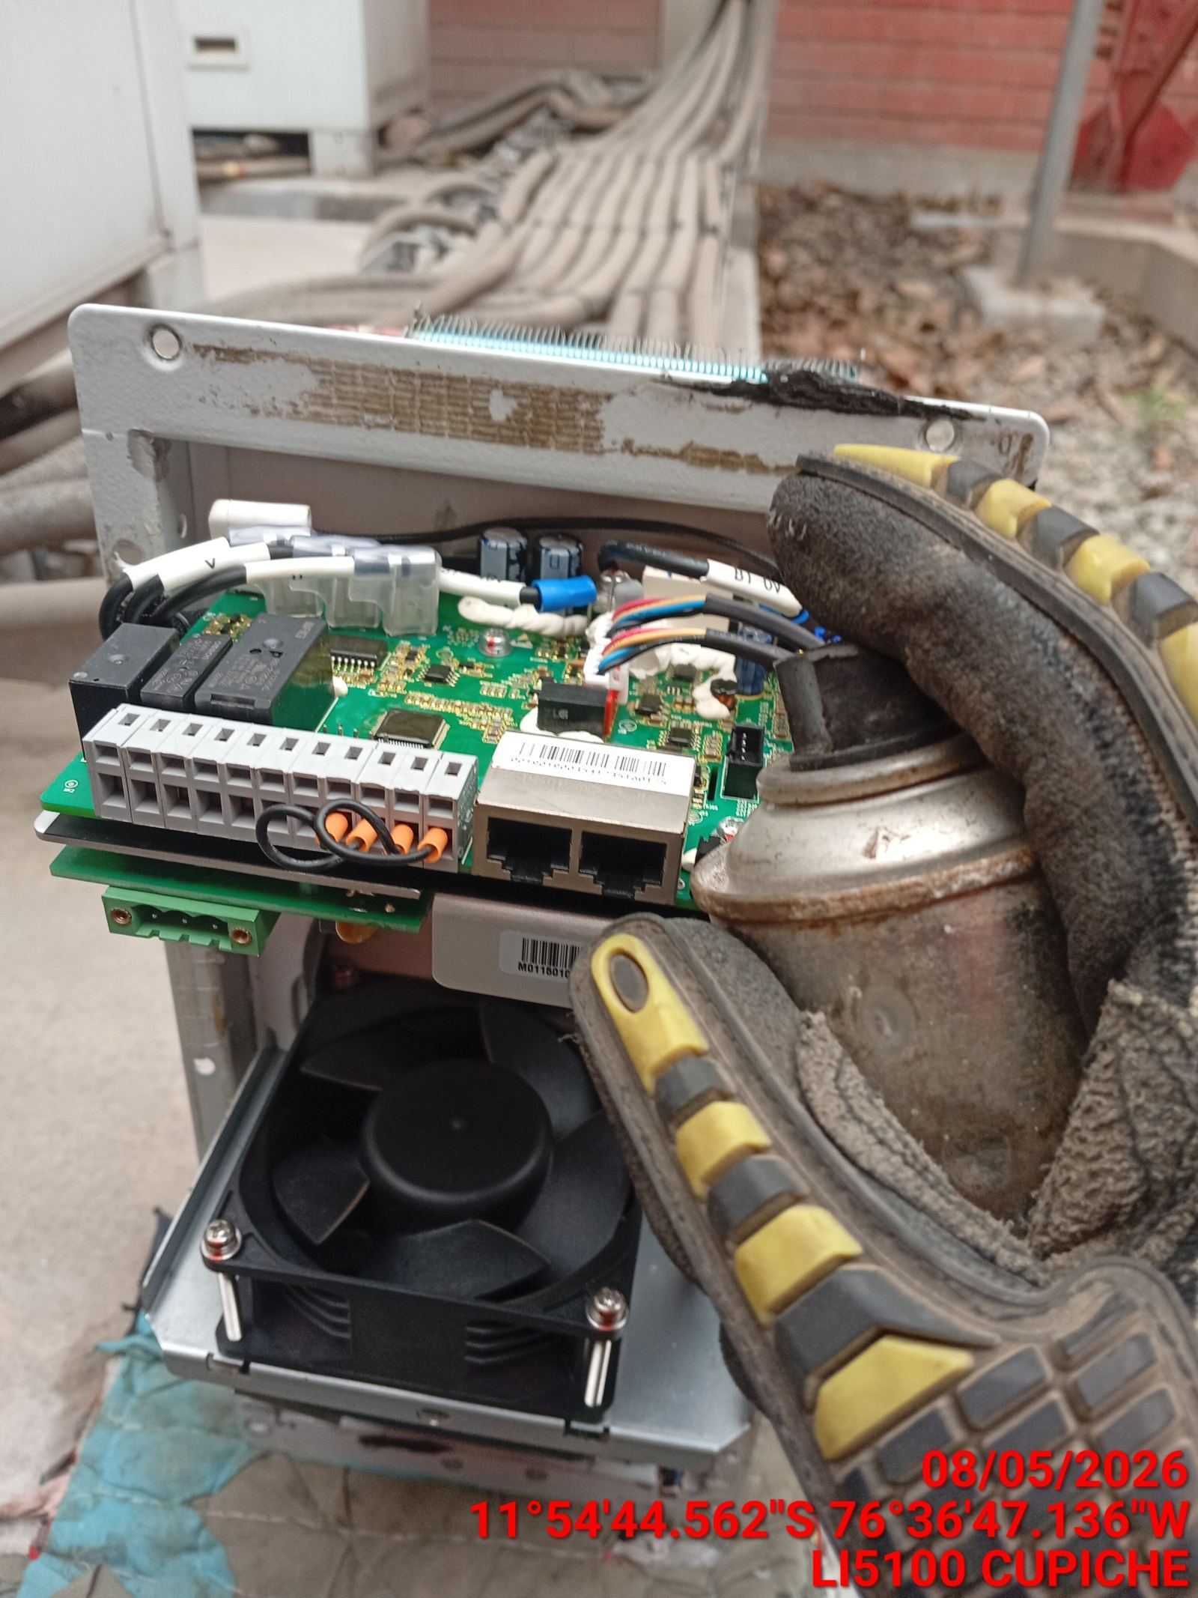 |  | 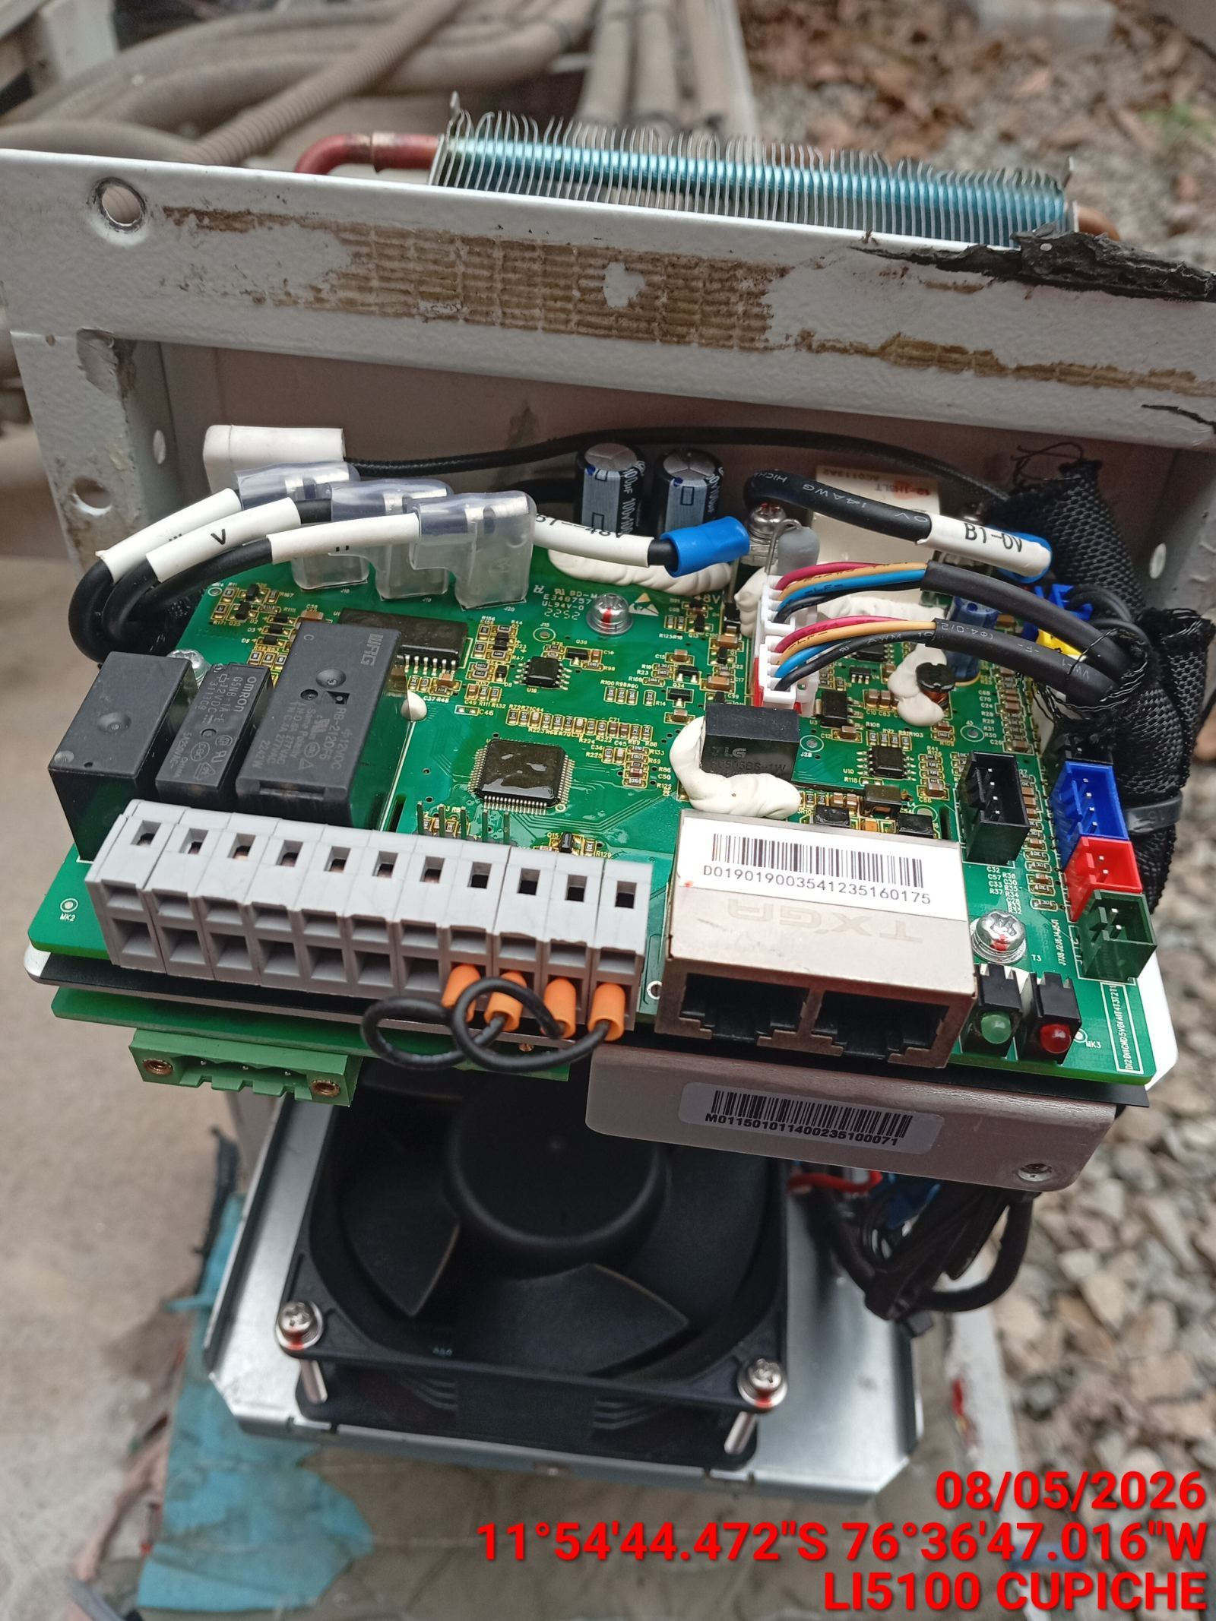

REVISION DE COMPRESOR Y RESISTENCIA ELECTRICA
ANTES |  | DURANTE |  | DESPUES
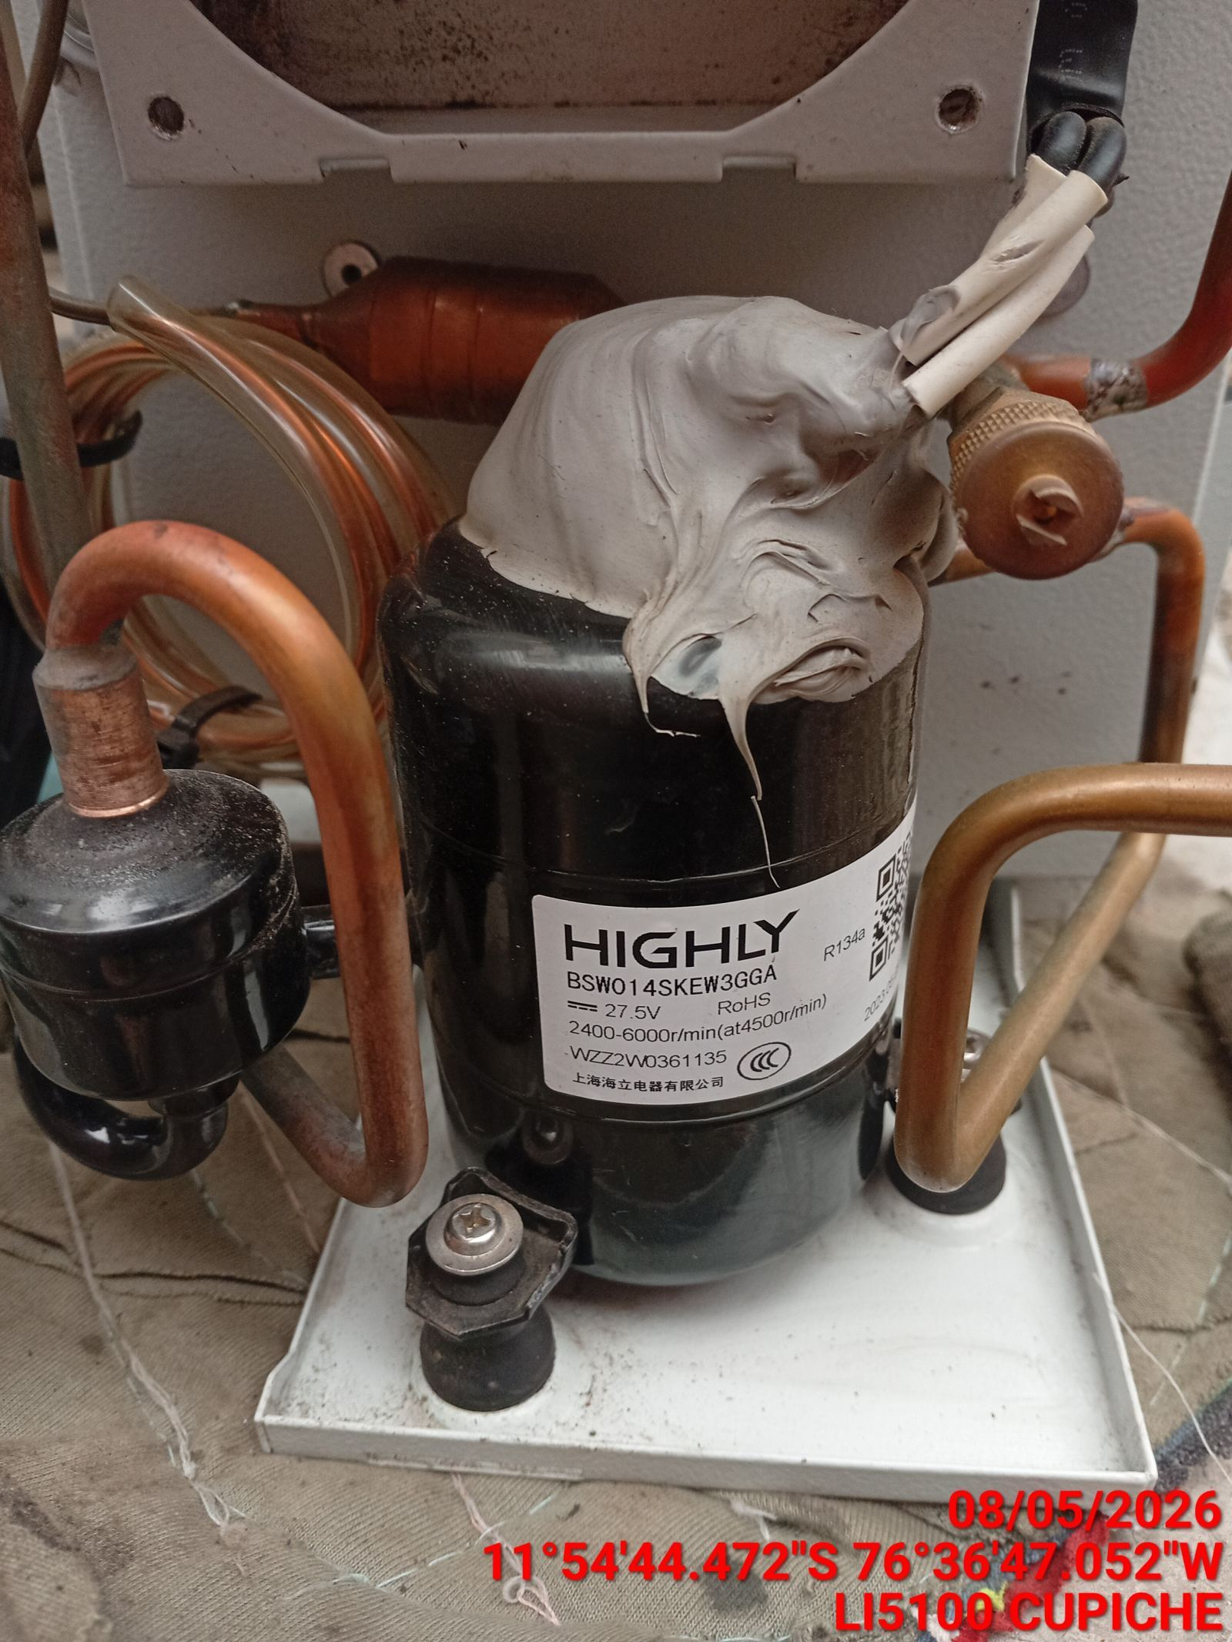 |  | 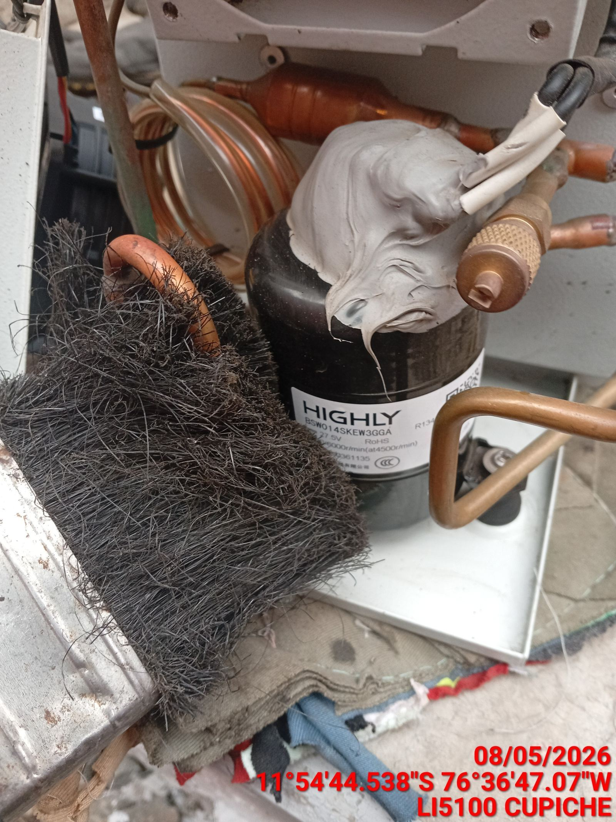 |  | 